상품제안서
라이트핏 3단8k 완전자동 암막양우산 | 상품코드: S44794

 |  |  |  |  |  |  | 02-713-8555 | www.synergygift.co.kr
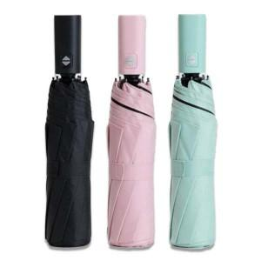

【상세/제작정보】

【인쇄/포장옵션】 | 실크, 커버 컬러 / 포장불가능

【공급단가】 | 수량 | 50~ | 100~ | 300~ | 1,000~ | 3,000~
*VAT별도 | 블랙 | 7,020원 | 6,640원 | 6,310원 | 6,150원 | 6,040원
 | 핑크 | 7,020원 | 6,640원 | 6,310원 | 6,150원 | 6,040원
 | 민트 | 7,020원 | 6,640원 | 6,310원 | 6,150원 | 6,040원

【상품 URL】 | https://www.synergygift.co.kr:443/src/goods_detail.php?gdno=44794

